후보 리스트
최규남 | Node MCU weMos D1 mini 사용기(2) - 카카오톡 플러스 친구 API 를 이용한 IoT 제어 구현 | http://blog.naver.com/PostView.nhn?blogId=jangseob83&logNo=221259929160&parentCategoryNo=&categoryNo=32&viewDate=&isShowPopularPosts=true&from=search
 | AWS서버를 활용한 카카오톡 봇 만들기 | https://brent-github.tistory.com/11
 | Daily Report Project — 기획 | https://medium.com/@unfinishedgod/daily-report-project-%EA%B8%B0%ED%9A%8D-3aa9cbf8b6e5
Jinny | 아두이노와 카카오톡을 이용한 IoT 스마트 홈 구현 | https://m.blog.naver.com/jangseob83/221266857837
seongjunCho | [LoRa, GPS Tracker] 아두이노로 카카오톡 플러스친구 메세지 보내기 | https://1byte.tistory.com/36
 | 카카오톡과 LoRa 기술을 이용한 Pet Feeder | https://kaizen8501.tistory.com/130
jongyoon won | 라즈베리리파이+레로 자격루 원격 제어 | https://serviceapi.nmv.naver.com/flash/convertIframeTag.nhn?vid=5E19E15B9F21BDBD0F8BF9D37289474B4F81&outKey=V1296df952020231d9fe87535c810c9592076f546f7ed7efb76d27535c810c9592076&width=544&height=306
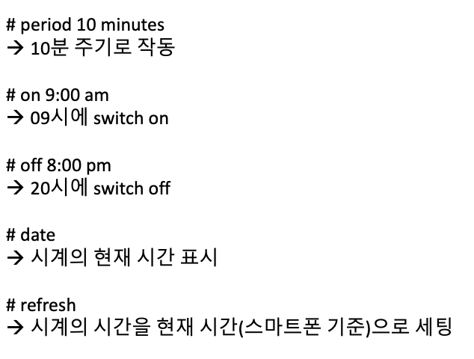

멋진 | 카카오톡 봇 만들기 2. 메신저봇R 설치와 기본 설정 | https://m.blog.naver.com/PostView.nhn?blogId=ellielkim&logNo=221866161311&isFromSearchAddView=true
DONGMYEONG | 카카오톡을 통하여 원격으로 비밀번호를 변경하거나, 문을 열어주면 어떨까 | https://twinw.tistory.com/136
 |  | https://tutorial.cytron.io/2019/09/25/raspberry-pi-telegram-keypad-password/
Keonhee Lee | api형 스마트 채팅 서비스가 19년 12월 31일부로 종료되었습니다. 그래서 그 날짜 이전의 서비스 메뉴얼들이 동작이 가능한 것인지 살짝 의문이 남습니다. 카카오 i 오픈빌더가 소개되었으니 신청하여 사용 가능한 계정을 발급받아야 할 것 같습니다. | https://github.com/plusfriend/auto_reply

